상품제안서
메탈블루 캡형 물티슈 | 상품코드: S39339

 |  |  |  |  |  |  | 02-713-8555 | www.synergygift.co.kr
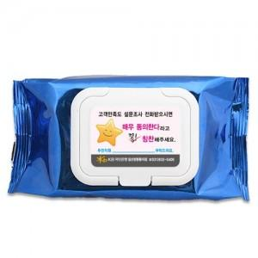

【상세/제작정보】 | <p><span style="font-size: 14pt;">※ 박스 당 입수량: 35매-100개입 / 40매-80개입</span>&nbsp;</p>

【인쇄/포장옵션】 | 스티커 / 포장불가능

【공급단가】 | 수량 | 500~ | 1,000~ | 3,000~ | 5,000~ | 10,000~
*VAT별도 | 35매 | 670원 | 567원 | 560원 | 554원 | 547원
 | 40매 | 790원 | 662원 | 655원 | 650원 | 642원

【상품 URL】 | https://www.synergygift.co.kr:443/src/goods_detail.php?gdno=39339

